竞品数据采集
市场数据采集：竞品数据采集
【任务要求】
1、经过初步的行业分析，店铺已经确定了竞争对手店铺——选择合适的竞店数据指标，采集竞争对手店铺数据
2、统计时间：2019年11月1日-11月30日共30天
3、采集店铺整体的所有终端数据

【知识要点】
竞争数据-竞争数据分析指标体系

【考点总结】
竞争数据分析指标体系
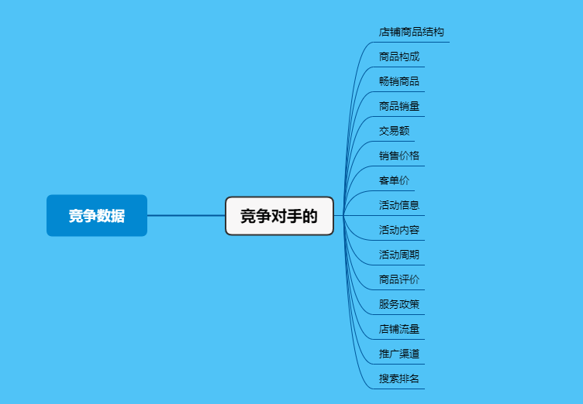

 | 市场数据

